Planilha1
Adição
1) | 24 | =(10)+(14)
2) | -4 | =(10)+(-14)
3) | 4 | =(-10)+(14)
4) | -24 | =(-10)+(-14)

Subtração
1) | -4 | =(+10)-(+14)
2) | 24 | =(+10)-(-14)
3) | -24 | =(-10)-(+14)
4) | 4 | =(-10)-(-14)

Fração
 |  | Respota em fração | Resposta em decimal
a) | 2.25 | 2.25 | =1/2+7/4
b) | -0.206 | -0.20634920635 | =2/9-3/7
c) | 0.772 | 0.77222222222 | =3/4+2/9-1/5
d) | 0.156 | 0.15625 | =(3/8*1/4)/(3/5)
e) | -0.611 | -0.61111111111 | =(5/9*1/10)-2/3
f) | 16 | 16 | =(1/2x4/1)/(1/8)
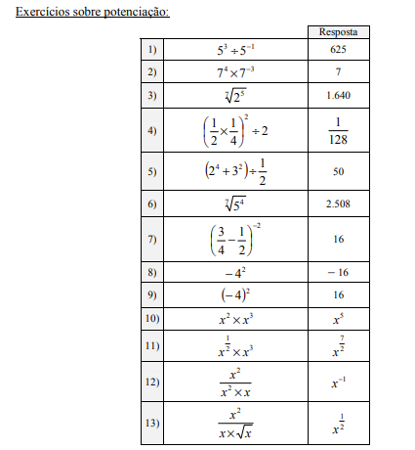
g) | 0.370 | 0.37037037037 | =(7/9-1/2)x4/3

Potencia

1) | 625 | =5^3/5^-1
2) | 7 | =7^4*7^-3
3) | 1.641 | =2^(5/7)
4) | 0.0078125 | =(((1/2)*(1/4))^2)/2
5) | 50 | =((2^4+3^2))/(1/2)
6) | 2.508 | =5^(4/7)
7) | 16 | =(3/4-1/2)^-2
8) | -16 | =-(4^2)
9) | 16 | =-(4)^2
10) | x⁵ | = x² * x³
11) | x^(7/2) | ={[x^(1/2)]*[x^(6/2)]}
12) | x^(-1) | = x^2 / x^2 * x
13) | x^(1/2) | x²/x*x^(1/2)

a) | 3 | =3-1
b) | -2 | =(-2+4)/2
c) | 0 | =(1-(2-1))/4
d) | 2 | =(3*4 - 6*1)/(6 - 3)
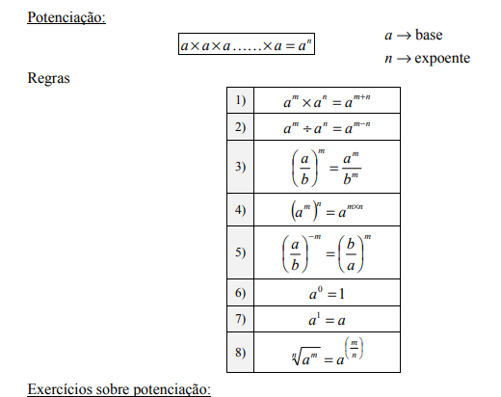
e) | 3 | =(11*(-1) - 20*2)/(20*3 - 11*7
f) | 0 | =((-4*1) - (-4))/(1 - (-4*-2))

